Накладная-№3
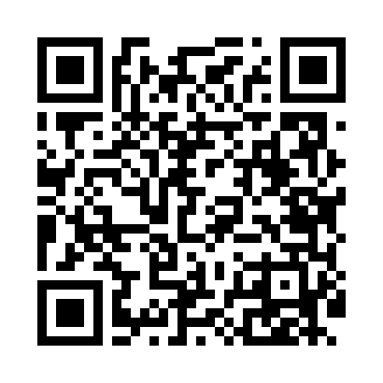
Номер товарно-транспортной накладной: |  |  | Торговый представитель: Amriyev Muhammad
Поставщик: Toshkent falcon fly 2 |  |  | Телефон торгового представителя: +998972880505
Дата отгрузки: 21.12.2025 |  |  | Контрагент: $$ 0071 $$
Дата консигнации: |  |  | Адрес:
Доставщик: |  |  | Телефон:
Телефон доставщика:
Время заказа: 21.12.2025 14:26:00
№ | Штрих-код | Название товаров (работ,услуг) | Количество | Количество в кейсе | Цена | Сумма
 |  |  | 506 |  |  | 1290.2
1 | 6917325386167 | Керамические Тарелка 25 x 25 см DB-86-16 | 90 | 3 коробка | 4.30 | 387
2 | 6917325386242 | Керамическая тарелка, 20×20 см, DB-86-24 | 48 | 1 коробка | 3 | 144
3 | 6917325386228 | Керамическая коса, 14.5×14.5 см, DB-86-22 | 96 | 2 коробка | 2.20 | 211.20
4 | 6917325386235 | Керамическая пиала, 11×11 см, DB-86-23 | 72 | 1 коробка | 1.50 | 108
5 | 6920250503011 | Маленькая ложка DB-92-42 | 200 | 2 коробка | 2.20 | 440
Итого: 1290.2$|->UZS: 16,127,500.00

